关系图
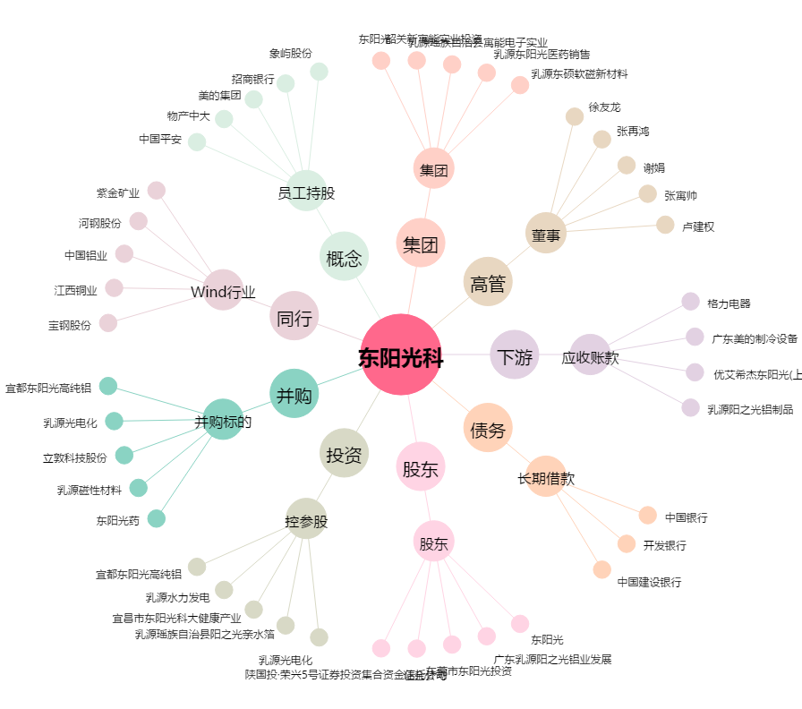
东阳光科[600673.SH] - 关系概览图

